QA-6.1-1
리스크 및 기회관리 PROCESS

리스크 파악

리스크 등록

리스크 평가
No

Yes

리스크 검토
No

Yes

개선방안 수립 및 실행

교육결과 기록관리

모니터링

QA-6.1-2
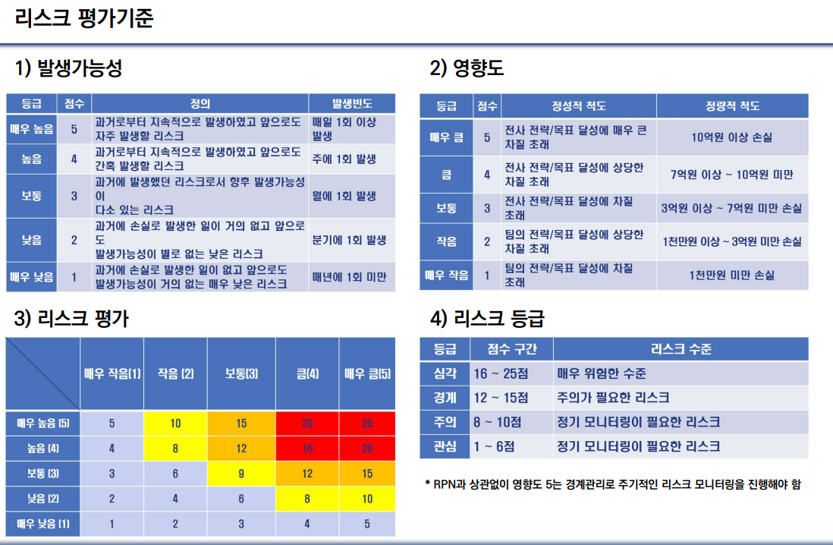

4등급
3등급
2등급
1등급

QA-6.1-3
 |  | 리스크 및 기회 평가표 |  |  |  |  | 작성 | 검 토 | 승 인

0000 신축공사
 |  |  |  |  |  |  | / | / | /

번호 | 구분 | 발생일 | 리스크 | 기회 | 발생 가능성 | 영향도 | 리스크 평가 | 리스크 등급 | 대응계획 유무

4등급
3등급
2등급
1등급

견본
 |  | 리스크 및 기회 평가표 |  |  |  |  | 작성 | 검 토 | 승 인

※ 주의사항
① 이해관계자의 요구사항 및 관리방안
② 품질목표 및 달성계획
③ 리스크 및 기회 평가표
위 사항이 연관성이 있어야 함
0000 신축공사
 |  |  |  |  |  |  | / | / | /

번호 | 구분 | 분석일자 | 리스크 | 기회 | 발생 가능성 | 영향도 | 리스크 평가 | 리스크 등급 | 대응계획 유무
1 | 시공-1 | 2022-04-20 | 주방가구 박리 다수 발생 | 사전 하자사례 예방 | 2 | 3 | 6 | 1 | 유
2 | 시공-2 | 2022-07-22 | 외부도장 박리 발생 | 사전 하자사례 예방 | 2 | 2 | 4 | 1 | 유
3 | 시공-3 | 2022-10-22 | 세대먼지다듬이 다수 발생 | 사전 하자사례 예방 | 3 | 2 | 6 | 1 | 유
4 | 공무-1 | 2022-10-22 | 방화문 소송 | 소송 방지 | 4 | 3 | 12 | 3 | 유

Sample

4등급
3등급
2등급
1등급

견본(2)
 |  | 리스크 및 기회 대응계획서 |  |  |  |  |  | 작성 | 검 토 | 승 인

0000 신축공사
 |  |  |  |  |  |  |  | / | / | /

※ 주의사항
- 조치계획에 따른 모니터링 결과가 문서로 보유
번호 | 구분 | 분석일자 | 등급 | 리스크 | 조치계획 | 개선결과 | 확인일자 | 담당자 | 효과 평가 (양호 or 미흡) | 비고

1 | 시공-1 | 2022-04-20 | 1 | 주방가구 박리 다수 발생 | - 자재 및 제작공장 선정 시 사전 예방 | - 신규 자재 선정 - 타사 벤치마킹 후 적용 | 2024-04-22 | 홍길동 | 양호
2 | 시공-2 | 2022-07-22 | 1 | 외부도장 박리 발생 | - 시공여건 검토 후 자재 선정 | - 하자사례 검토 후 자재 선정 | 2024-07-22 | 홍길동 | 양호
3 | 시공-3 | 2022-10-22 | 1 | 세대먼지다듬이 다수 발생 | - 자재 및 제작공장 선정 시 사전 예방 | - 자재 제작 공정 변경 - 타사 하자사례 검토 후 변경 | 2024-10-22 | 홍길동 | 양호
4 | 공무-1 | 2022-10-22 | 3 | 방화문 소송 | - 방화문 시공 전 의뢰시험 진행 - 방화문 입고 시 절단시험 | - 방화문 의뢰시험 합격 - 현장 입고자재 확인 | 2024-10-23 | 홍길동 | 양호
Sample

